1-Técnicas
No. | Historias De Usuario
2 | Como administrador quiero poder gestionar las categorías para organizar los productos del sitio.

Transición de Estados |  |  |  |  |  | Transición de Estados
Requerimiento |  | Estado 1 | Estado 2 |  |  | Requerimiento |  | Estado 1 | Estado 2
El sistema deberá permitir buscar categorías de los vehículos. En caso de que el ID de la categoría sea incorrectos, se debe mostrar un mensaje de error. |  | ID : OK | ID: ERROR |  |  | El sistema deberá permitir Eliminar categorías de los vehículos. En caso de que el ID de la categoría sea incorrectos, se debe mostrar un mensaje de error. |  | ID : OK | ID: ERROR
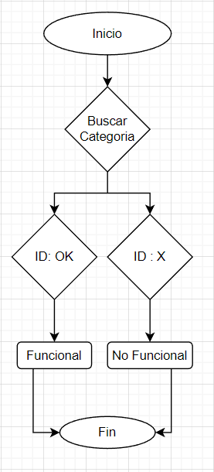 |  |  |  |  |  | 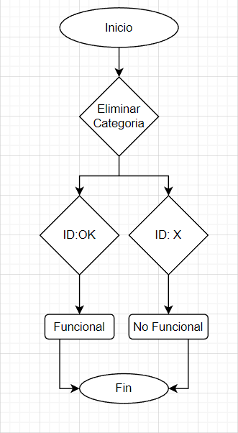

Tabla de Decisiones
Requerimiento | Condiciones | Regla
El sistema deberá permitir Guardar categorías de los vehículos. En caso de que el ID de la categoría sea incorrectos, se debe mostrar un mensaje de error. |  | 1 | 2 | 3 | 4 | 5 | 6 | 7 | 8 | 9 | 10 | 11 | 12 | 13 | 14 | 15 | 16
 | ID | V | F | V | F | V | F | V | F | V | F | V | F | V | F | V | F
 | Titulo | V | V | F | F | V | V | F | F | V | V | F | F | V | V | F | F
 | Descripción | V | V | V | V | F | F | F | F | V | V | V | V | F | F | F | F
 | URL Imagen | V | V | V | V | V | V | V | V | F | F | F | F | F | F | F | F
 | Acciones
 | Guardar categoría | V | F | F | F | F | F | F | F | F | F | F | F | F | F | F | F

Tabla de Decisiones
Requerimiento | Condiciones | Regla
El sistema deberá permitir Eliminar categorías de los vehículos. En caso de que el ID de la categoría sea incorrectos, se debe mostrar un mensaje de error. |  | 1 | 2 | 3 | 4 | 5 | 6 | 7 | 8 | 9 | 10 | 11 | 12 | 13 | 14 | 15 | 16
 | ID | V | F | V | F | V | F | V | F | V | F | V | F | V | F | V | F
 | Titulo | V | V | F | F | V | V | F | F | V | V | F | F | V | V | F | F
 | Descripción | V | V | V | V | F | F | F | F | V | V | V | V | F | F | F | F
 | URL Imagen | V | V | V | V | V | V | V | V | F | F | F | F | F | F | F | F
 | Acciones
 | Eliminar categoría | V | F | F | F | F | F | F | F | F | F | F | F | F | F | F | F

